规划1
 | 梦幻 | 功能 | 对应MT-g | 类型
1 | 方寸山 | 新手，方寸，物理，封印 | 小D-月光林地 | 门派
2 | 普陀山 | 新手，普陀，法术，治疗 | 圣骑-北郡修道院 | 门派
3 | 狮驼岭 | 新手，狮驼，物理，群攻 | 巨魔猎人-回音岛 | 门派
4 | 阴曹地府 | 新手，地府，法术，辅助 | 牧师-逐日圣坛 | 门派
5 | 大唐官府 | 新手，大唐，物理，单体 | 雷霆崖-长者高地 | 门派
6 | 龙宫 | 新手，龙宫，法术，群体 | 亡灵法师-格罗姆高 | 门派
7 | 长安城 | 主城，活动，红尘支线，各种功能 | 奥格瑞玛 | 城池
8 | 建邺城 | 副城，剧情 | 暴风城 | 城池
9 | 长寿村 | 小型城镇，前尘旧梦 | 时光之穴 | 城镇
10 | 宝象国 | 小型城镇，剧情 | 加基森 | 城镇
11 | 傲来渔港 | 小型城镇，剧情 | 南海镇 | 城镇
12 | 凌霄宝殿 | 小型城镇，剧情 | 战歌峡谷 | 城镇
13 | 两界山 | 野外，剧情 | 十字路口 | 野外
14 | 大雪山 | 野外，剧情 | 剃刀山谷 | 野外
15 | 东海湾 | 野外，剧情 | 壁炉谷 | 野外
16 | 花果山 | 野外，剧情 | 藏宝海湾 | 野外
17 |  |  | 祖尔格 | 野外 | 可删除
18 |  |  | 环形山 | 野外
19 | 大雁塔 | 1级迷宫 | 哀嚎洞穴 | 战斗场景
20 | 海底迷宫 | 2级迷宫 | 血色 | 战斗场景
21 | 地狱迷宫 | 3级迷宫 | 厄运 | 战斗场景
22 | 瑶池 | 4级迷宫 | 黑石 | 战斗场景

世界地图展示需要在外部增加地形或云雾效果（非动态图）

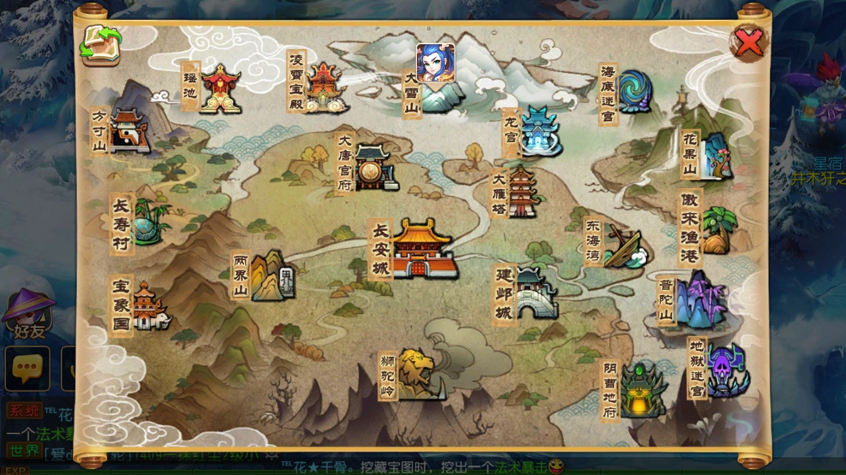
样式参考图：

